Folha1
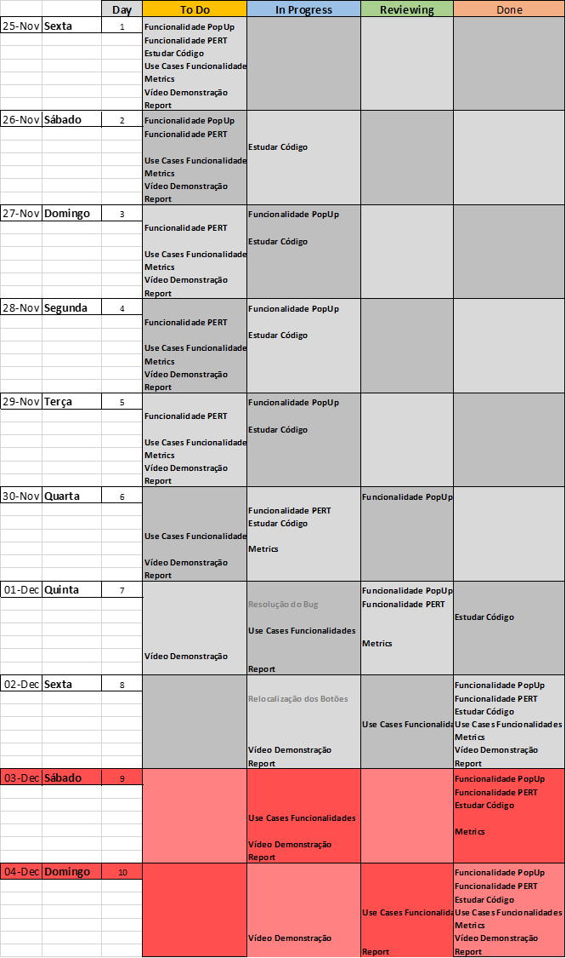
Fase 1

 | Sprint 1

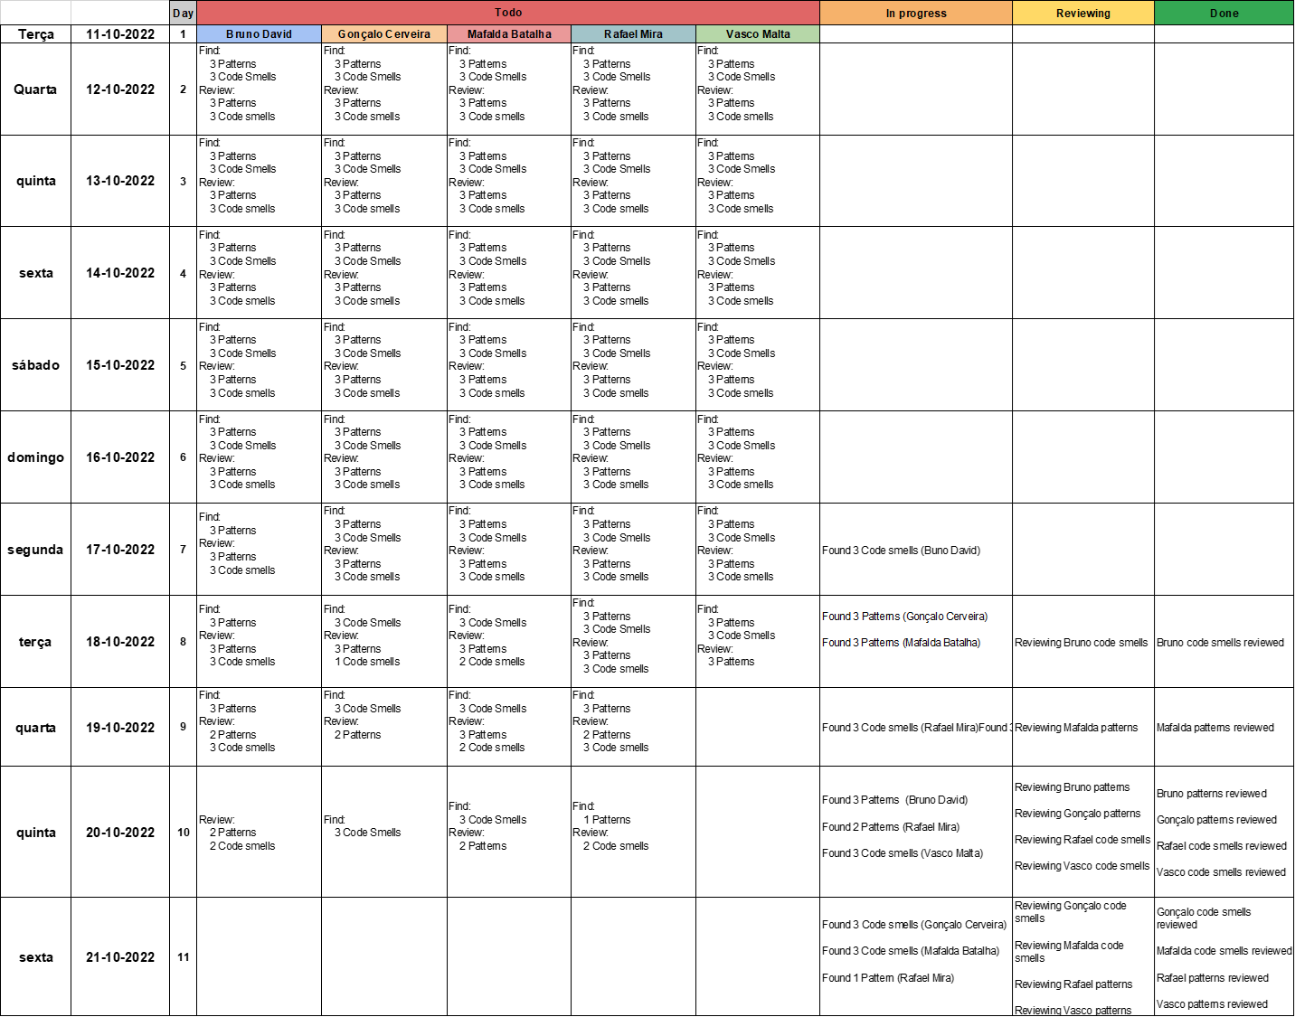

 | Sprint 2

 |  | Sem backlog

Fase 2

 | Sprint 1
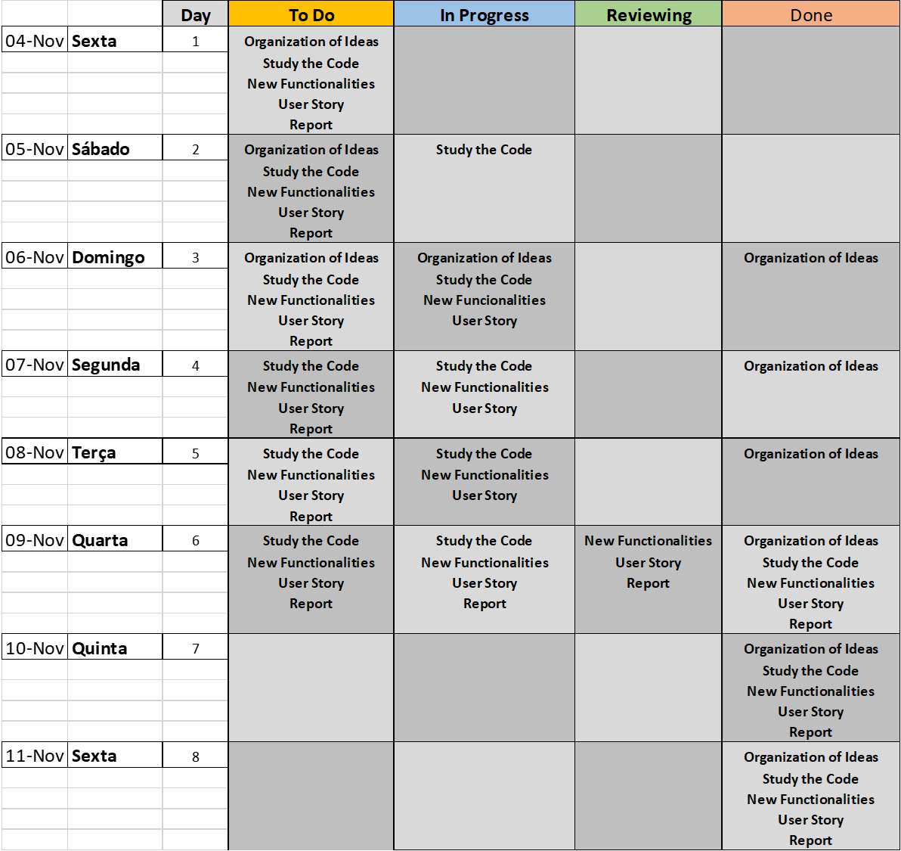

 | Sprint 2

 |  | Sem backlog

 | Sprint 3

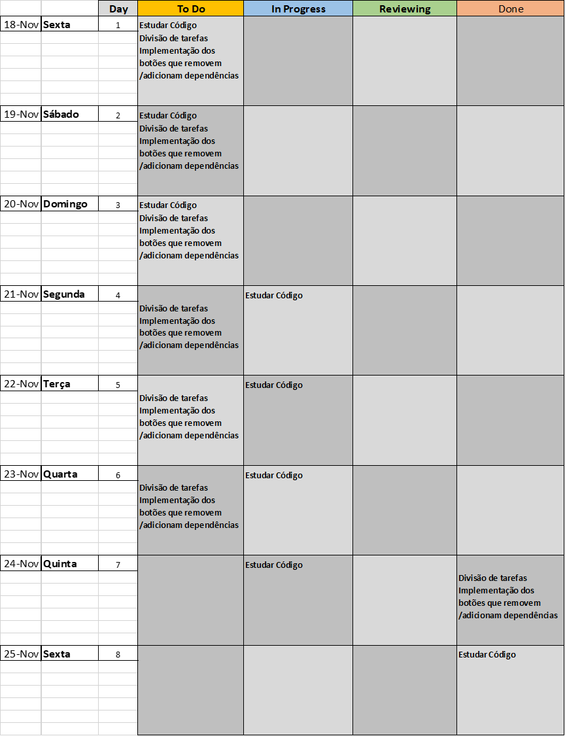

 | Sprint 4

